상품제안서
프리미엄 솔리드 에코백 | 상품코드: F25260

 |  |  |  |  |  |  | 02-412-0044 | www.easy1.co.kr
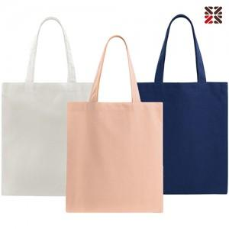

【상세/제작정보】 | <p>※ 자수인쇄는 200개 부터 진행 가능합니다. ​</p>

【인쇄/포장옵션】 | 실크, 자수 / 종이케이스

【공급단가】 | 수량 | 100~ | 300~ | 500~ | 1,000~ | 3,000~
*VAT별도 | 단가 | 4,720원 | 4,550원 | 4,370원 | 4,200원 | 4,090원

【상품 URL】 | https://dev.easy1.co.kr:443/src/goods_detail.php?gdno=25260

